상품제안서
액센 멀티허브 HDMI 1GB 랜포트6in1 C타입 | 상품코드: S30149

 |  |  |  |  |  |  | 02-713-8555 | www.synergygift.co.kr
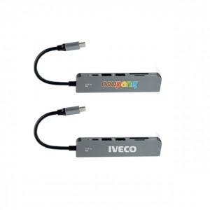 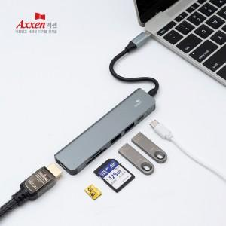

【상세/제작정보】

【인쇄/포장옵션】 | 레이저, 풀칼라 / 포장불가능

【공급단가】 | 수량 | 50~ | 100~ | 300~ | 500~ | 1,000~
*VAT별도 | 단가 | 16,130원 | 15,540원 | 14,940원 | 14,340원 | 13,980원

【상품 URL】 | https://www.synergygift.co.kr:443/src/goods_detail.php?gdno=30149

